Баги
Number | Title | Priority | Preconditions | Steps | Result | Enviroment | Comment
DP-001 | Заголовок "дом питомца" не открывает главную страницу сайта | Normal |  | 1) Перейти на сайт http://130.193.37.179/app/pets 2) Кликнуть на название сайта "дом питомца" | Результат: название не кликабельно, не переводит на главную страницу сайта Ожидаемый результат: переход на главную страницу сайта | OS: Arch Linux x86_64, Kernel: 6.0.2-arch1-1, Yandex browser 22.9.1.1110 beta (64-bit), Firefox 106.0.1 (64-bit)
DP-002 | Отсутствует сообщение об ошибке | Normal |  | 1) Перейти на сайт http://130.193.37.179/app/pets 2) В поле "найти питомца" ввести невалидные данные | Результат: данные вводятся Ожидаемый результат: сообщение об ошибке | OS: Arch Linux x86_64, Kernel: 6.0.2-arch1-1, Yandex browser 22.9.1.1110 beta (64-bit), Firefox 106.0.1 (64-bit)
DP-003 | Не отображаются питомцы на странице "о нас" | Normal |  | 1) Перейти на сайт http://130.193.37.179/app/about 2) В поле "найти питомца" ввести имя существующего питомца и нажать "Enter" | Результат: поиск не работает Ожидаемый результат: откроется страница с карточкой указанного питомца | OS: Arch Linux x86_64, Kernel: 6.0.2-arch1-1, Yandex browser 22.9.1.1110 beta (64-bit), Firefox 106.0.1 (64-bit)
DP-004 | Не отображаются питомцы на странице "контакты" | Normal |  | 1) Перейти на сайт http://130.193.37.179/app/contact 2) В поле "найти питомца" ввести имя существующего питомца и нажать "Enter" | Результат: поиск не работает Ожидаемый результат: откроется страница с карточкой указанного питомца | OS: Arch Linux x86_64, Kernel: 6.0.2-arch1-1, Yandex browser 22.9.1.1110 beta (64-bit), Firefox 106.0.1 (64-bit)
DP-005 | Отрицательное значение в поле возраст | Critical |  | 1) Перейти на сайт http://130.193.37.179/app/pets 2) В фильтре "возраст" с цифровой клавиатуры ввести отрицательное значение, либо выбрать выбрать его мышкой | Результат: отрицательное значение можно ввести Ожидаемый результат: отрицательное значение нельзя ввести | OS: Arch Linux x86_64, Kernel: 6.0.2-arch1-1, Yandex browser 22.9.1.1110 beta (64-bit), Firefox 106.0.1 (64-bit)
DP-006 | Кнопка "питомцы без дома" не отфильтровывает питомцев | Critical |  | 1) Перейти на сайт http://130.193.37.179/app/pets 2) Нажать на кнопку "питомцы без дома" | Результат: выводится карточка только с один питомцем Ожидаемый результат: выводятся карточки со всеми бездомными питомцами | OS: Arch Linux x86_64, Kernel: 6.0.2-arch1-1, Yandex browser 22.9.1.1110 beta (64-bit), Firefox 106.0.1 (64-bit)
DP-007 | Кнопка "счастливчики" не отфильтровывает питомцев | Critical |  | 1) Перейти на сайт http://130.193.37.179/app/pets 2) Нажать на кнопку "счастливчики" | Результат: карточки с питомцами не появились, в теле страницы появляется надпись "приют пуст" Ожидаемый результат: выводятся карточки со всеми питомцами, которых хотят забрать | OS: Arch Linux x86_64, Kernel: 6.0.2-arch1-1, Yandex browser 22.9.1.1110 beta (64-bit), Firefox 106.0.1 (64-bit)
DP-008 | Невалидные значения вводятся в поля окна "приютить питомца?!" | Normal |  | 1) Перейти на сайт http://130.193.37.179/app/pets 2) Кликнуть на карточку с питомцем 3) Кликнуть на кнопку "приютить" 4) Ввести невалидные значения | Результат: невалидные значения вводятся Ожидаемый результат: невалидные значения вводятся, появляется сообщение об ошибке | OS: Arch Linux x86_64, Kernel: 6.0.2-arch1-1, Yandex browser 22.9.1.1110 beta (64-bit), Firefox 106.0.1 (64-bit)
DP-009 | 1000 символов вводятся в поля окна "приютить питомца?!" | Normal |  | 1) Перейти на сайт http://130.193.37.179/app/pets 2) Кликнуть на карточку с питомцем 3) Кликнуть на кнопку "приютить" 4) Ввести 1000 символов | Результат: 1000 символов вводятся Ожидаемый результат: 1000 символов не вводятся | OS: Arch Linux x86_64, Kernel: 6.0.2-arch1-1, Yandex browser 22.9.1.1110 beta (64-bit), Firefox 106.0.1 (64-bit) | 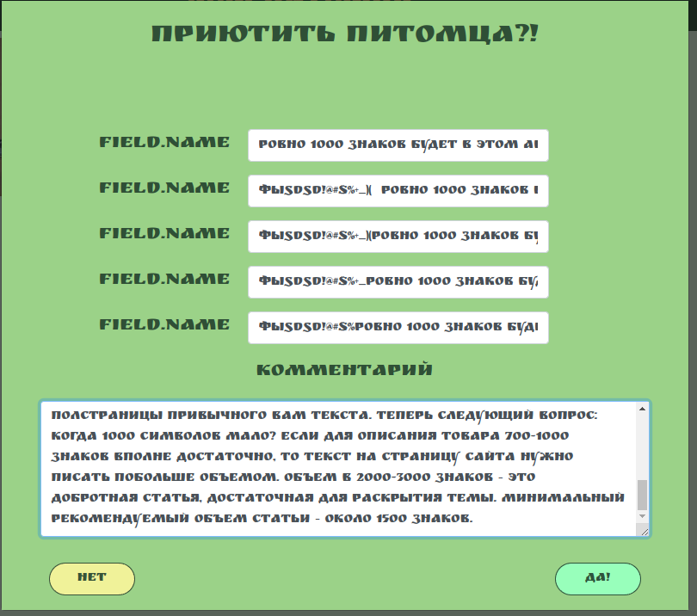
DP-010 | Нет надписи о необходимости ввода полей, на русском языке | Normal |  | 1) Перейти на сайт http://130.193.37.179/app/pets 2) Выбрать карточуа питомца 3) Кликнуть на кнопку "приютить" 4) Поля не заполнять 5) Кликнуть на кнопку "да!" | Результат: возле полей появляются красные надписи на английском языке Ожидаемый результат: возле полей появляются надписи на русском языке | 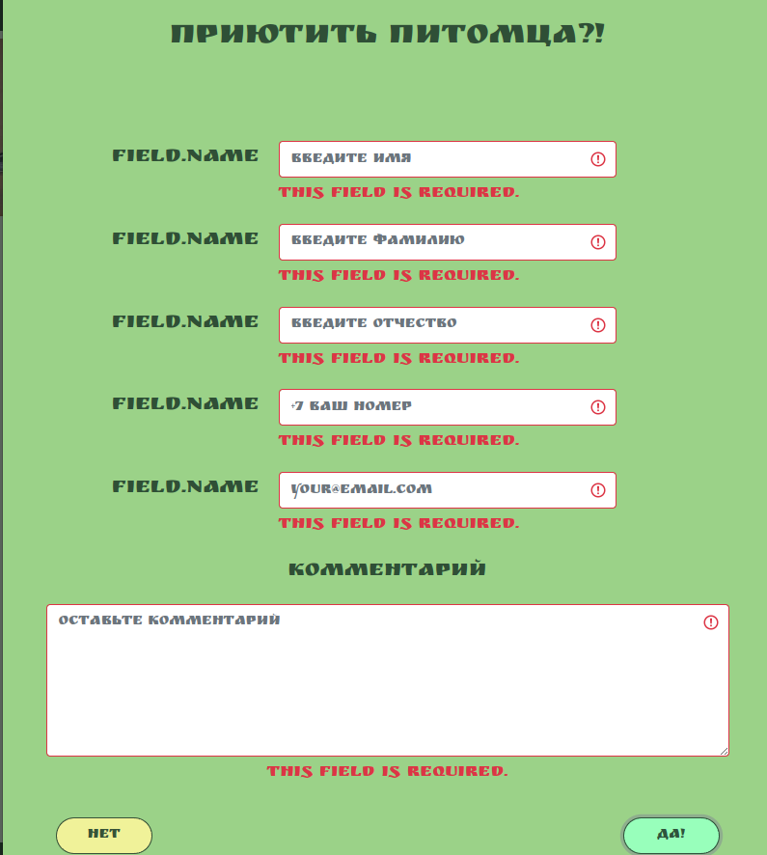 OS: Arch Linux x86_64, Kernel: 6.0.2-arch1-1, Yandex browser 22.9.1.1110 beta (64-bit), Firefox 106.0.1 (64-bit)
DP-011 | Не сохраняются введеные данные в полях при нажатии кнопки "да!" | Critical |  | 1) Перейти на сайт http://130.193.37.179/app/pets 2) Выбрать карточуа питомца 3) Кликнуть на кнопку "приютить" 4) Все поля заполнять 5) Кликнуть на кнопку "да!" | Результат: данные не сохраняются, окно не закрывается Ожидаемый данные сохраняются, окно закрывается | OS: Arch Linux x86_64, Kernel: 6.0.2-arch1-1, Yandex browser 22.9.1.1110 beta (64-bit), Firefox 106.0.1 (64-bit) | 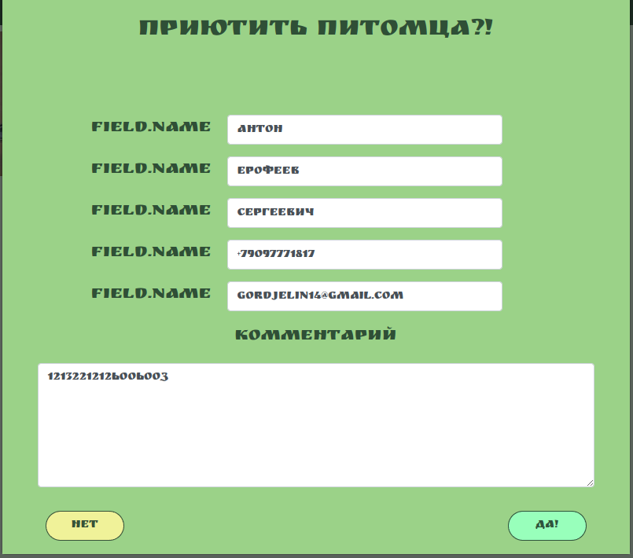
DP-012 | Нет сообщения о необходимости ввода максимального значения символов в поля, на русском языке | Normal |  | 1) Перейти на сайт http://130.193.37.179/app/pets 2) Выбрать карточуа питомца 3) Кликнуть на кнопку "приютить" 4) Все поля заполнять по 1000 символов 5) Кликнуть на кнопку "да!" | Результат: возле каждого поля появляется надписи на английском языке Ожидаемый результат: возле каждого поля появится надпись на русском языке о невозможности введения такого количества симовлов, с указанием максимально возможного | OS: Arch Linux x86_64, Kernel: 6.0.2-arch1-1, Yandex browser 22.9.1.1110 beta (64-bit), Firefox 106.0.1 (64-bit) | 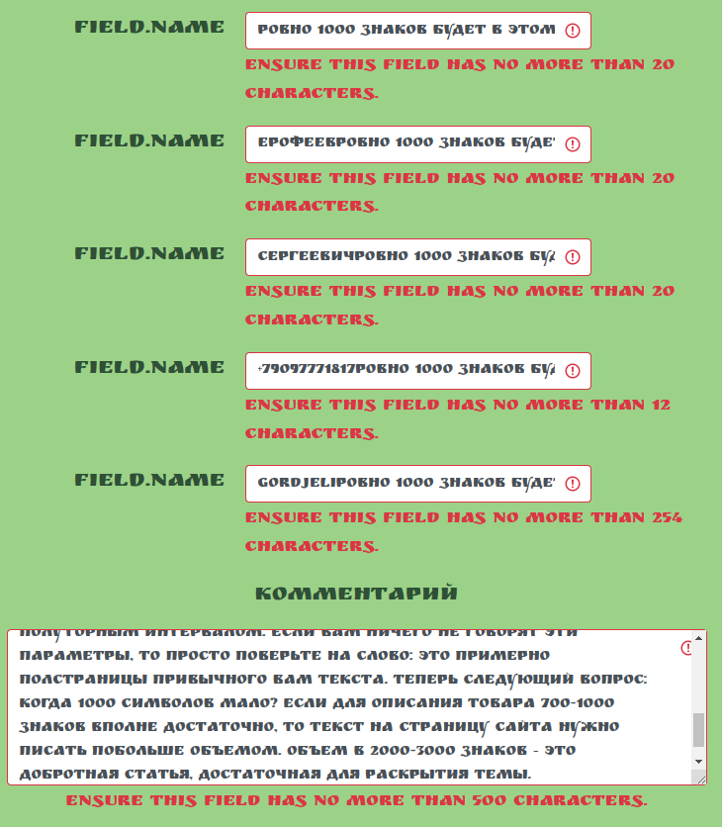
DP-013 | Кнопки соц. сетей не переводят по соответствующим ссылкам | Critical |  | 1) Перейти на сайт http://130.193.37.179/app/pets 2) Кликнуть по иконкам соц. сетей | Результат: иконки не переводят по ссылкам Ожидаемый результат: осуществится переход по ссылкам | OS: Arch Linux x86_64, Kernel: 6.0.2-arch1-1, Yandex browser 22.9.1.1110 beta (64-bit), Firefox 106.0.1 (64-bit)
DP-014 | Не соблюдены пропорции фотографий в карточках питомцев | Critical |  | 1) Перейти на сайт http://130.193.37.179/app/pets 2) Рассмотреть фотографии питомцев | Результат: пропорции в фотографии не соблюдены Ожидаемый результат: во всех фотографиях соблюдены пропорции | OS: Arch Linux x86_64, Kernel: 6.0.2-arch1-1, Yandex browser 22.9.1.1110 beta (64-bit), Firefox 106.0.1 (64-bit) | 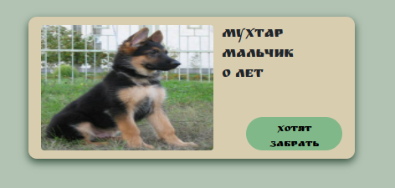
DP-015 | Поехала верстка в хедере и футере | Critical |  | 1) Перейти на сайт http://130.193.37.179/app/pets 2) Запустить мобильную версию сайта | Результат: поехала верстка в футере и хедере, в поле "найти питомца" Ожидаемый результат: прекрасная адаптивност | OS: Arch Linux x86_64, Kernel: 6.0.2-arch1-1, Yandex browser 22.9.1.1110 beta (64-bit), Firefox 106.0.1 (64-bit) | 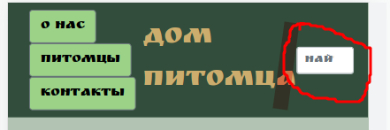 | 
DP-016 | Не хватает метатегов | Critical |  | 1) Перейти на сайт https://page-speed.ru/tests/metatags/ 2) В поле ввода адреса сайта вставить http://130.193.37.179/app/pets 3) Нажать кнопку "Проверить" | Результат: не хватает важнейших тегов Title и Description Ожидаемый результат: все тесты пройдены | OS: Arch Linux x86_64, Kernel: 6.0.2-arch1-1, Yandex browser 22.9.1.1110 beta (64-bit), Firefox 106.0.1 (64-bit) | 